상품제안서
PGA 3단8K 완전자동엠보선염바이어스 + 150g면사타올세트 | 상품코드: S24720

 |  |  |  |  |  |  | 02-713-8555 | www.synergygift.co.kr
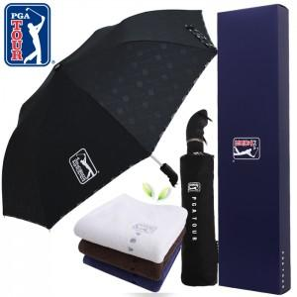

【상세/제작정보】 | ※ 인쇄옵션은 우산 기준입니다.(타올 별도문의)

【인쇄/포장옵션】 | 실크, 원단1도인쇄 / 포장지포장

【공급단가】 | 수량 | 30~ | 100~ | 500~ | 1,000~ | 2,000~
*VAT별도 | 단가 | 16,900원 | 16,640원 | 16,250원 | 15,600원 | 14,950원

【상품 URL】 | https://www.synergygift.co.kr:443/src/goods_detail.php?gdno=24720

